指导教师分配表
软件23级《软件工程综合实训》指导教师分配表
组号 | 课题名称 | 班级 | 组长 | 组员 |  |  |  | 指导教师 | 群二维码
1 | 献血管理系统 | 软件2302 | 孟冠宇 | 高振力 | 李彦硕 | 刘方林 |  | 苏晶（20人） | 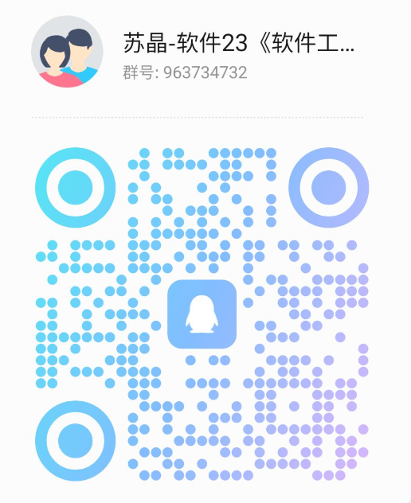
2 | 献血管理系统 | 软件2302 | 张国庆 | 杨怀尚 | 鲍宏宇
3 | 健身课程预约管理系统 | 软件2301,软件2302 | 张子萌 | 杨子晨 | 周书亿 | 张若涵
4 | 健身课程预约管理系统 | 软件2303 | 徐德树 | 段超 | 黄桂林 | 杜旺 | 岳宣彤
5 | 餐饮点餐管理系统 | 软件2301 | 宫文萱 | 王羽稀 | 何晓 | 刘鑫悦
6 | 物流运输管理系统 | 软件2304 | 王总兴 | 张军超 | 颜赫 |  |  | 商鹏（20人）
7 | 物流运输管理系统 | 软件2303 | 孙子铠 | 王亚然 | 孙兆羿 | 陈泽千
8 | 酒店收益管理系统 | 软件2301,软件2302 | 范圳 | 张梦超 | 张天天 | 董峻良 | 韩乐
9 | 酒店收益管理系统 | 软件2301 | 付烨嘉 | 张文静 | 刘天虹
10 | 驾校培训管理系统 | 软件2304 | 沙勇霖 | 李华义 | 王耀申 | 李东炫 | 杨洋
11 | 学校宿舍管理收费系统 | 软件2304 | 宋君奎 | 刘超 | 马新皓 | 张涵宇 |  | 李盘靖（19人） | 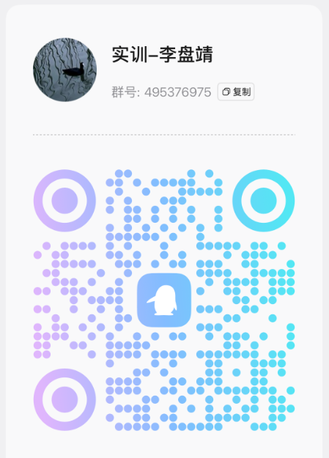
12 | 学校宿舍管理收费系统 | 软件2301 | 安鹏飞 | 林建浩 | 刘镇源 | 秦晟 | 孔铄
13 | 人力资源招聘管理系统 | 软件2304 | 李亚恒
14 | 人力资源招聘管理系统 | 软件2301,软件2302 | 李鑫童 | 徐煜荃 | 米一多 | 隋圣丹
15 | 养老院管理系统 | 软件2301 | 陈翊翔 | 郭锦安 | 段建赫 | 简旭 | 张军
16 | 医院挂号管理系统 | 软件2301,软件2302 | 赵兴宇 | 刘晨曦 | 王铭钊 | 解贵志 | 李航 | 吴志勇（19人） | 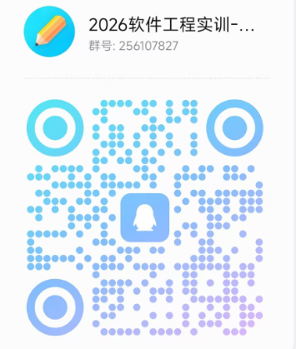
17 | 医院挂号管理系统 | 软件2302,软件2303 | 张燕 | 刘晓楠 | 孙安然 | 王霄 | 江瑞
18 | 电子竞技赛事系统 | 软件2301 | 慈帅军 | 杨瑞森 | 高裕权 | 孙义栋 | 刘文豪
19 | 电子竞技赛事系统 | 软件2302 | 卞嘉震 | 谢一铭 | 杨洋 | 张祖航
20 | 校园二手交易系统 | 软件2303,软件2304 | 唐怡雯 | 翟佳瑞 | 张春雪 | 侯宇晴 |  | 张敏（19人） | 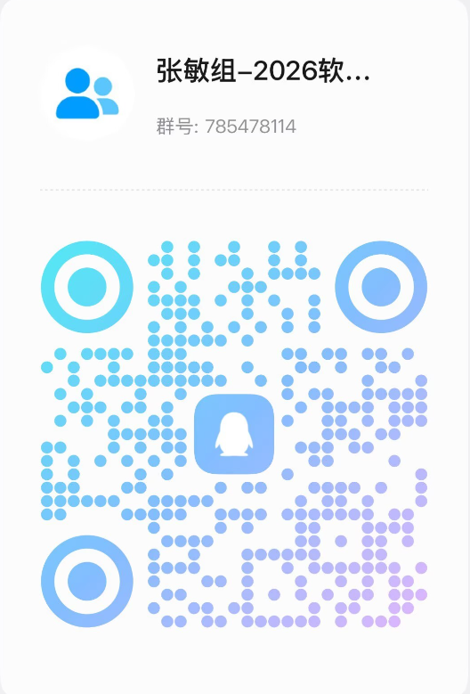
21 | 校园二手交易系统 | 软件2303 | 邵璐瑶 | 唐佳 | 赵雲峰 | 刘思晗
22 | 旅游景点预约系统 | 软件2303,软件2304 | 李阔 | 张子妍 | 王雨涵 | 夏德华
23 | 旅游景点预约系统 | 软件2301 | 王凯旋 | 孙宝鑫 | 邱鑫宇 | 沙杭
24 | 养老院管理系统 | 软件2304 | 杨海宵 | 王锐兵 | 孙政芳
25 | 房屋租赁管理系统 | 软件2303,软件2304 | 徐国政 | 王宝坤 | 朱佩昊 | 王玉玺 | 刘梦涵 | 刘新倩（19人） | 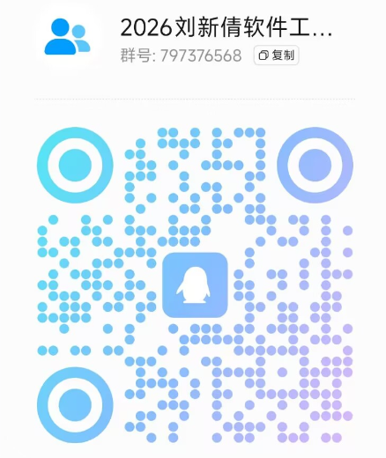
26 | 房屋租赁管理系统 | 软件2304 | 朱其浩 | 潘志豪 | 司伟洲 | 尹纪宾 | 张嵩林
27 | 智慧政务管理系统 | 软件2302,软件2303 | 张正浩 | 郭浩然 | 韩承霖 | 闫通
28 | 餐饮点餐管理系统 | 软件2304 | 赵康博 | 张兰晨 | 程毅 | 徐绍昱 | 王汇

